Blad1
Arbetsschema m.m för BBK P-05 Säsongen 2016/2017
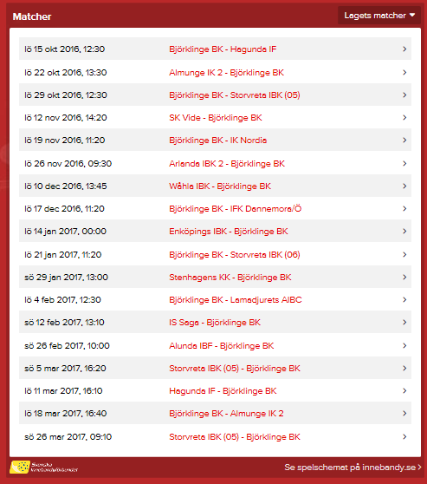
Datum | Motståndare, hall | Matchtid | Seketeriat
lö 15 okt 2016 | Hagunda IF, Björklinge sporthall | 12:30:00 | Petter, Oliver
lö 22 okt 2016 | Almunge IK 2, Almunge sporthall | 13:30:00
lö 29 okt 2016 | Storvreta IBK (05), Björklinge sporthall | 12:30:00 | Olle, Martin
lö 12 nov 2016 | SK Vide, Alsike sporthall | 14:20:00
lö 19 nov 2016 | IK Nordia, Björklinge sporthall | 11:20:00 | Nike, Kevin
lö 26 nov 2016 | Arlanda IBK 2, Ekilla sporthall | 9:30:00
lö 10 dec 2016 | Wåhla IBK, östervåla sporthall | 13:45:00
lö 17 dec 2016 | IFK Dannemora/Ö , Björklinge sporthall | 11:20:00 | Isak T, Gabriel
lö 14 jan 2017 | Enköpings IBK, S:t Illianshallen | ??
lö 21 jan 2017 | Storvreta IBK (06), Björklinge sporthall | 11:20:00 | Loke, Elliot
sö 29 jan 2017 | Stenhagens KK, Stenhagenskolans sporthall | 13:00:00
lö 4 feb 2017 | Lamadjurets AIBC, Björklinge sporthall | 12:30:00 | David, Elias
sö 12 feb 2017 | IS Saga, IFU arena E | 13:10:00
sö 26 feb 2017 | Alunda IBF, Olandshallen | 10:00:00
sö 5 mar 2017 | Storvreta IBK (05), Ärentunaskolan | 16:20:00
lö 11 mar 2017 | Hagunda IF, Vänge sporthall | 16:10:00
lö 18 mar 2017 | Almunge IK 2, Björklinge sporthall | 16:40:00 | Jesper, Hugo
sö 26 mar 2017 | Storvreta IBK (05), Ärentunaskolan | 9:10:00

Kiosk/matchvärd Björklinge sporthall 2016-2017
1 okt, pass 8:00-15:40
 | Kiosk | Matchvärd
8.00-10.30 | Elliot, Gabriel | Anton
10.30-13.00 | Loke, Martin | Nike
13.00-15:40 | Oliver, Anton | -

12 mars, pass 16:40-22:20

16:40-19:30 | Olle, Kevin | Jesper
19:30-22:20 | Isak T, Petter | David

